关系图
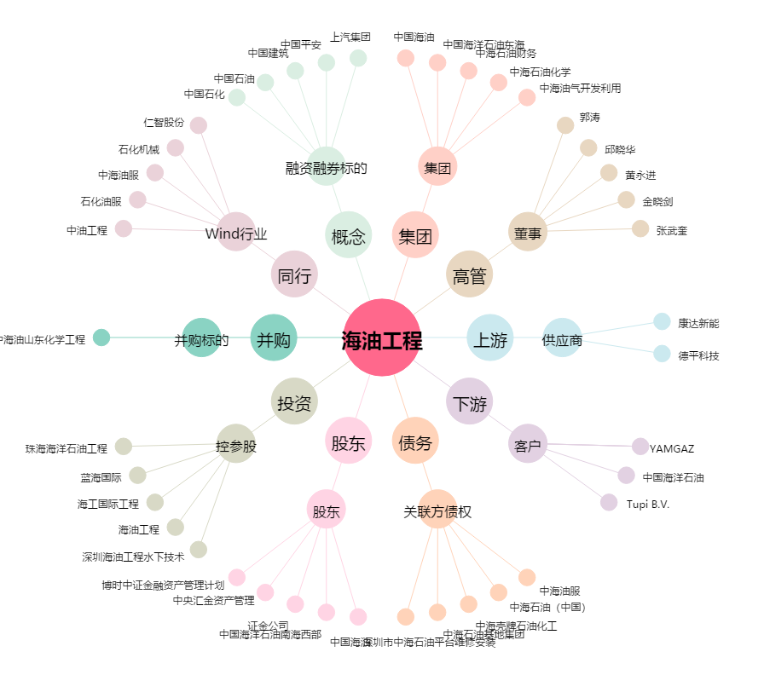
海油工程[600583.SH] - 关系概览图

